BR 03001
University | Ecole Centrale de Lyon |  |  |  |  | Back to BOM |  |  | Car # | 81 |  | Part Cost | $1.07
System | Brake System |  | FileLink1 | Drawing |  |  |  |  |  |  |  | Qty | 1
Assembly | Brake Circuit Assembly |  | FileLink2 |  |  |  |  |  | FileLink1
Part | Hydraulic Fluid Reservoir Mount |  | FileLink3 |  |  |  |  |  | FileLink2 |  |  | Extended Cost | $1.07
P/N Base | BR 03001 |  |  |  |  |  |  |  | FileLink3
Suffix | AA
Details

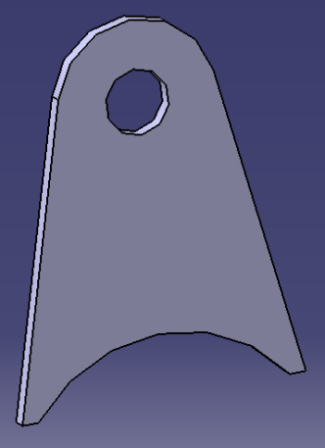
ItemOrder | Material | Use | UnitCost | Size1 | Unit1 | Size2 | Unit2 | Area Name | Area | Length | Density | Quantity | Sub Total
10 | Steel, Mild |  | $2.25 | 0.014 | kg |  |  | Rectangular area, 40x30mm | 0.001 | 1.50E-03 | 7,850 | 1.00 | $0.03
 |  |  |  |  |  |  |  |  |  |  |  | Sub Total | $0.03

ItemOrder | Process | Use | UnitCost | Unit | Quantity | Multiplier | Mult. Val. | Sub Total
10 | Machining Setup, Install and remove | Setup for laser cut | $1.30 | unit | 1 | 2 parts made from a single machine setup | 0.5 | $0.65
20 | Laser Cut |  | $0.01 | cm | 12.795 | Material - Steel | 3 | $0.38
 |  |  |  |  |  |  | Sub Total | $1.03

BR 03002
University | Ecole Centrale de Lyon |  |  |  |  | Back to BOM |  |  | Car # | 81 |  | Part Cost | $1.01
System | Brake System |  | FileLink1 | Drawing |  |  |  |  |  |  |  | Qty | 1
Assembly | Brake Circuit Assembly |  | FileLink2 |  |  |  |  |  | FileLink1
Part | Distribution Tee Mount |  | FileLink3 |  |  |  |  |  | FileLink2 |  |  | Extended Cost | $1.01
P/N Base | BR 03002 |  |  |  |  |  |  |  | FileLink3
Suffix | AA
Details

ItemOrder | Material | Use | UnitCost | Size1 | Unit1 | Size2 | Unit2 | Area Name | Area | Length | Density | Quantity | Sub Total
10 | Steel, Mild |  | $2.25 | 0.012 | kg |  |  | Rectangular area, 40x25mm | 0.001 | 1.50E-03 | 7,850 | 1.00 | $0.03
 |  |  |  |  |  |  |  |  |  |  |  | Sub Total | $0.03
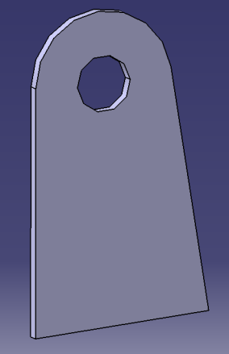
ItemOrder | Process | Use | UnitCost | Unit | Quantity | Multiplier | Mult. Val. | Sub Total
10 | Machining Setup, Install and remove | Setup for laser cut | $1.30 | unit | 1 | 2 parts made from a single machine setup | 0.5 | $0.65
20 | Laser Cut |  | $0.01 | cm | 11.047 | Material - Steel | 3 | $0.33
 |  |  |  |  |  |  | Sub Total | $0.98

BR 03003
University | Ecole Centrale de Lyon |  |  |  |  | Back to BOM |  |  | Car # | 81 |  | Part Cost | $0.73
System | Brake System |  | FileLink1 | Drawing |  |  |  |  |  |  |  | Qty | 2
Assembly | Brake Circuit Assembly |  | FileLink2 |  |  |  |  |  | FileLink1
Part | Internal Spacer |  | FileLink3 |  |  |  |  |  | FileLink2 |  |  | Extended Cost | $1.45
P/N Base | BR 03003 |  |  |  |  |  |  |  | FileLink3
Suffix | AA
Details | Internal Spacer next to the Master Cylinders

ItemOrder | Material | Use | UnitCost | Size1 | Unit1 | Size2 | Unit2 | Area Name | Area | Length | Density | Quantity | Sub Total
10 | Steel, Alloy |  | $2.25 | 0.010 | kg |  |  |  | 9.50E-05 | 0.014 | 7,850 | 1.00 | $0.02
 |  |  |  |  |  |  |  |  |  |  |  | Sub Total | $0.02

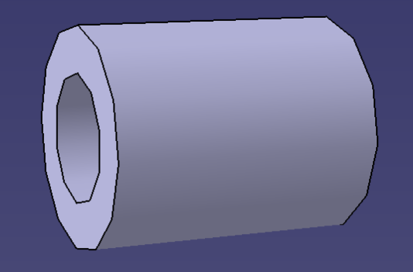
ItemOrder | Process | Use | UnitCost | Unit | Quantity | Multiplier | Mult. Val. | Sub Total
10 | Machining Setup, Install and remove |  | $1.30 | unit | 1 | 2 parts cut from a single machine setup | 0.5 | $0.65
20 | Machining |  | $0.04 | cm^3 | 0.432 | Material - Steel | 3 | $0.05
 |  |  |  |  |  |  | Sub Total | $0.70

dBR 03003
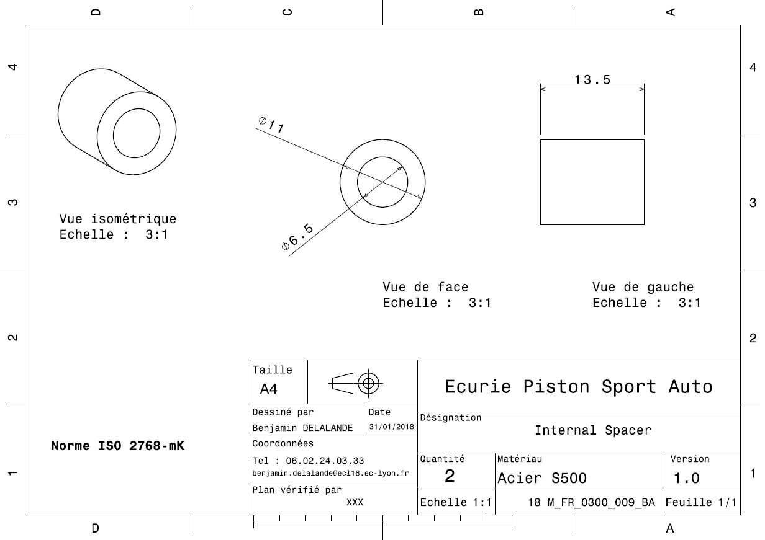
Drawing Part : | BR 03003

BR 03004
University | Ecole Centrale de Lyon |  |  |  |  | Back to BOM |  |  | Car # | 81 |  | Part Cost | $0.67
System | Brake System |  | FileLink1 | Drawing |  |  |  |  |  |  |  | Qty | 2
Assembly | Brake Circuit Assembly |  | FileLink2 |  |  |  |  |  | FileLink1
Part | External Spacer |  | FileLink3 |  |  |  |  |  | FileLink2 |  |  | Extended Cost | $1.33
P/N Base | BR 03004 |  |  |  |  |  |  |  | FileLink3
Suffix | AA
Details | External Spacer next to the Master Cylinders

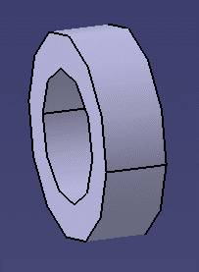
ItemOrder | Material | Use | UnitCost | Size1 | Unit1 | Size2 | Unit2 | Area Name | Area | Length | Density | Quantity | Sub Total
10 | Steel, Alloy |  | $2.25 | 2.24E-03 | kg |  |  |  | 9.50E-05 | 0.003 | 7,850 | 1.00 | $0.01
 |  |  |  |  |  |  |  |  |  |  |  | Sub Total | $0.01

ItemOrder | Process | Use | UnitCost | Unit | Quantity | Multiplier | Mult. Val. | Sub Total
10 | Machining Setup, Install and remove |  | $1.30 | unit | 1 | 2 parts cut from a single machine setup | 0.5 | $0.65
20 | Machining |  | $0.04 | cm^3 | 0.097 | Material - Steel | 3 | $0.01
 |  |  |  |  |  |  | Sub Total | $0.66

dBR 03004
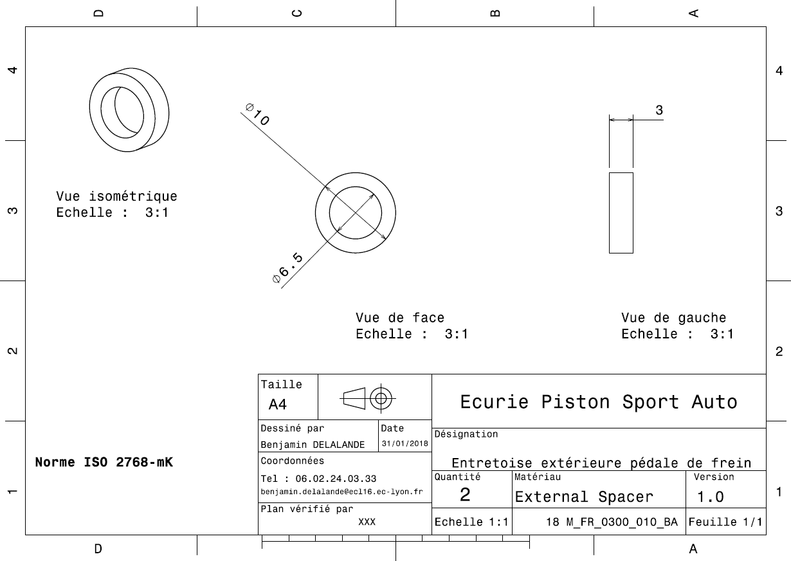
Drawing Part : | BR 03004

